記入の留意点
トンネルDBでは、Excelに記載された文字や数値・配置された画像を自動的に読込みデータベースへ登録します。
記録様式へ記入の留意点を下記に示します。

１．記録様式への記入
 | ➤各セルに表示されるコメントに従って、様式-1～様式-3のシートに、点検結果（テキスト入力、選択項目）を入力してください。
 | ➤位置図(様式-1)、変状写真(様式-2)は記入した変状写真番号等に対応した画像を間違いないように貼り付けてください。
 | ➤列や行の挿入削除は行わず、セルの位置がずれないようにしてください。データベースへ読み取り時にずれて取り込まれてしまいます。
 | ※シートを保護してあります。必要に応じて解除してください。 パスワード 「12345」

２．画像ファイルの配置の注意点
 | 登録に使用可能な画像ファイルの拡張子は「jpg」「jpeg」「png」の3種類のみです。
 | 必ず、１か所に画像１枚のみを張り付けてください。エクセルの図形などのオブジェクトは使用しないでください。
 | 張り付けた画像はエクセルのトリミング機能を使用しないでください。あらかじめ切り抜いた画像を利用してください。
 | ※１ 画像の左上を必ずセルの内部に含め、はみ出ないようにしてください。
 | ※２ 図の書式設定で「セルに合わせて移動やサイズを変更しない」のモードを使用しないでください。

使用しない

 | ※３ 「挿入」→「画像」→「セルの上に配置」してください。
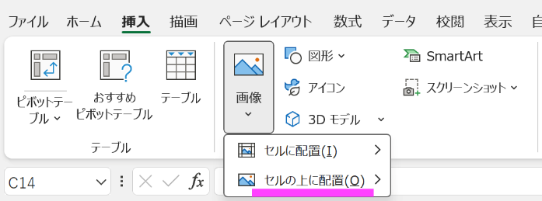

３．シート名の連番について
 | １ページに記載しきれない場合は、１シート内にページを増やすのではなくシート自体をコピーしシート名の末尾を連番にしてください。

 | ※DB登録における留意点であり、道路トンネル定期点検要領（技術的助言の解説・運用標準）（令和6年3月国土交通省 道路局）
 | https://www.mlit.go.jp/road/sisaku/yobohozen/yobohozen.html
 | で示される要領を制限するものではありません。

(参考)リスト
様式-1
トンネルの分類 | トンネル工法 | 自専道or一般道 | 緊急輸送路 | 代替路
陸上トンネル（掘進工法） | 山岳トンネル工法（NATM） | 自専道 | 一次 | 有
陸上トンネル（開削工法） | 矢板工法 | 一般道 | 二次 | 無
陸上トンネル（その他） | 開削工法 |  | 三次
水底トンネル（掘進工法） | シールド工法 |  | 市町村指定
水底トンネル（沈埋工法） | その他 |  | 指定なし
水底トンネル（開削工法） | 不明
水底トンネル（その他）

様式-2
対象箇所 | 部位区分 | 変状区分 | 変状種類 | 判定区分
覆工 | アーチ（右側） | 外力 | 圧ざ、ひび割れ | Ⅰ
坑門 | アーチ（左側） | 材質劣化 | うき・はく離 | Ⅱ
内装板 | アーチ（天端） | 漏水 | 鋼材腐食 | Ⅲ
天井板 | アーチ（全周） |  | 変形・移動 | Ⅳ
覆工
路面 | 側壁（右側） |  | 沈下 | －
その他 | 側壁（左側） |  | 隆起
 | 横断目地（右側） |  | 巻厚の不足または減少、背面空洞
 | 横断目地（左側） |  | 補修・補強材の破損
 | 横断目地（天端） |  | 漏水
 | 横断目地（全周） |  | 滞水
 | 水平打ち継ぎ目（右側） |  | 土砂流出
 | 水平打ち継ぎ目（左側） |  | その他
 | 面壁・妻壁等
 | その他

坑門
 | 面壁・妻壁等
 | その他

内装板
 | 側壁
 | その他

天井版
 | 車道側
 | ダクト側
 | その他

路面
 | 車道
 | 歩道
 | 監査歩路
 | 側溝
 | その他
その他
 | その他

